Hoja1
2023-07-03 13:08:01

LA PAZ 28 - HAEDO 4460-2005
BUENOS AIRES luquearti@gmail.com
____________________________________________________________________________________
" Pasador Cerrojo ”
“ Tirador Traba Resorte”
“ Super Referzado ”
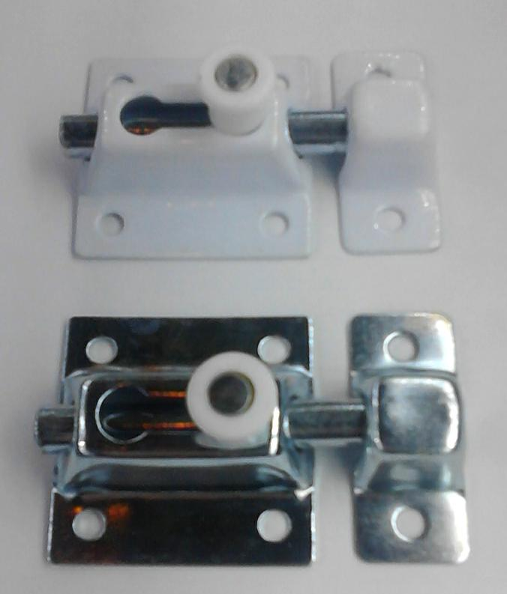

COD. | DESCRIPCION | PRECIO
PBOL-35 | Pasador Traba Resrte 35mm. ZINC. | 325.07
PBOL-36 | Pasador Traba Resrte 35mm. BLANCO | 336.20
PBOL-45 | Pasador Traba Resrte 45mm. ZINC. | 342.18
PBOL-46 | Pasador Traba Resrte 45mm. BLANCO | 352.44
PBOL-61 | Pasador Traba Resrte 60mm. BLANCO | 504.72
PBOL-65 | Pasador Traba Resrte 60mm. ZINC. | 486.74
PBOL-80 | Pasador Traba Resrte 80mm. ZINC. | 680.08
PBOL-85 | Pasador Traba Resrte 80mm. BLANCO | 698.05

Envase: x 12 unidades

N

